MOD A - DESCRIPCION DEL SISTEMA
DESCRIPCIÓN DEL SISTEMA - MERCADO

SISTEMA = | CPMBoul |  |  |  |  |  |  | SISTEMA = | T6N

 |  |  |  |  |  |  |  | INSERTAR AQUÍ CARACTERÍSTICAS DEL SISTEMA T6N
Instrument | Time Frame | Hora Comienzo | Hora Fin Cortos | Hora Fin Largos | Media lenta | StopTrendDown | StopTrendUp
ES 12-17 | 30 | 00:00 h. | 920 | 920 | 4500 | 0.006 | 0.007
EMD 12-17 | 30 | 00:00 h. | 920 | 920 | 4500 | 0.006 | 0.007
NQ 12-17 | 30 | 00:00 h. | 920 | 920 | 4500 | 0.006 | 0.007
RTY 12-17 | 30 | 00:00 h. | 920 | 920 | 4500 | 0.006 | 0.007
YM 12-17 | 30 | 00:00 h. | 920 | 920 | 4500 | 0.006 | 0.007

 | Descripción de los mercados: he incluido aquí las fichas de mercado que fueron creadas por otros compañeros al inicio del curso.

Mercado = | ES |  |  |  | Mercado = | EMD |  | Mercado = | NQ | Mercado = | RTY | Mercado = | YM
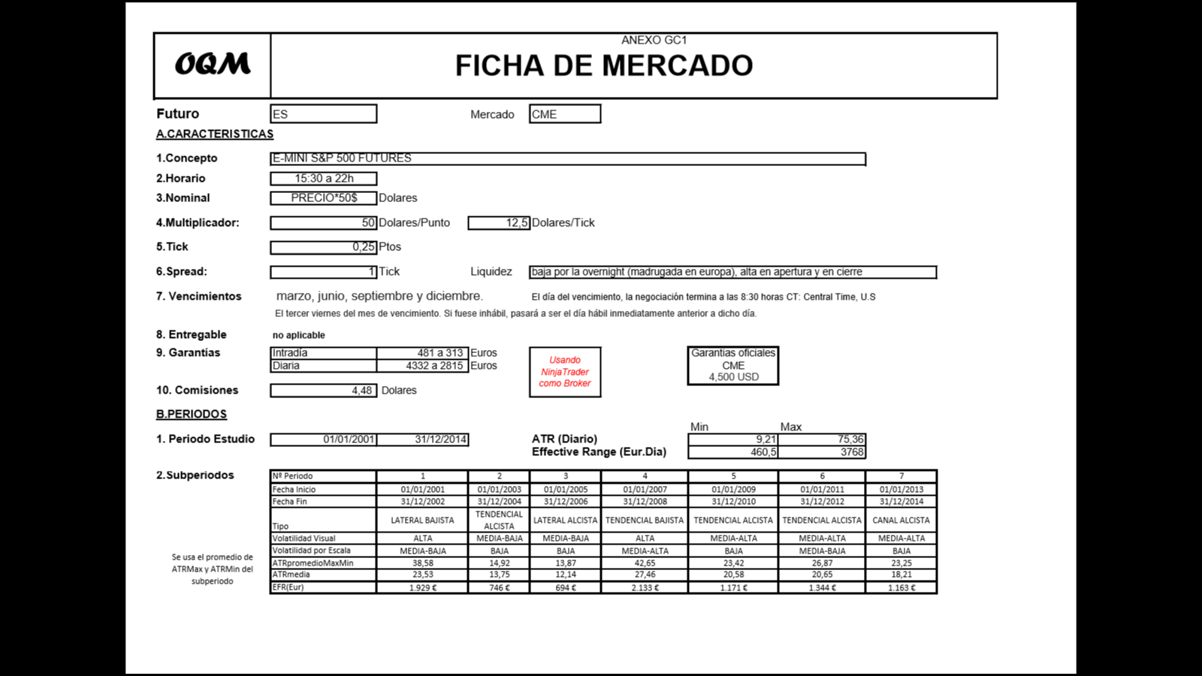
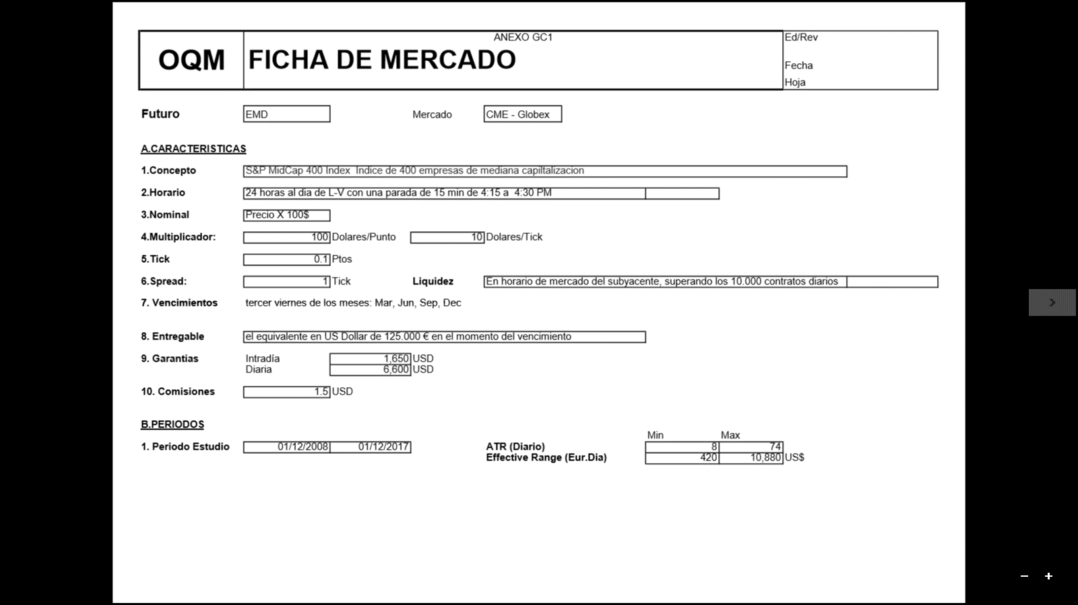
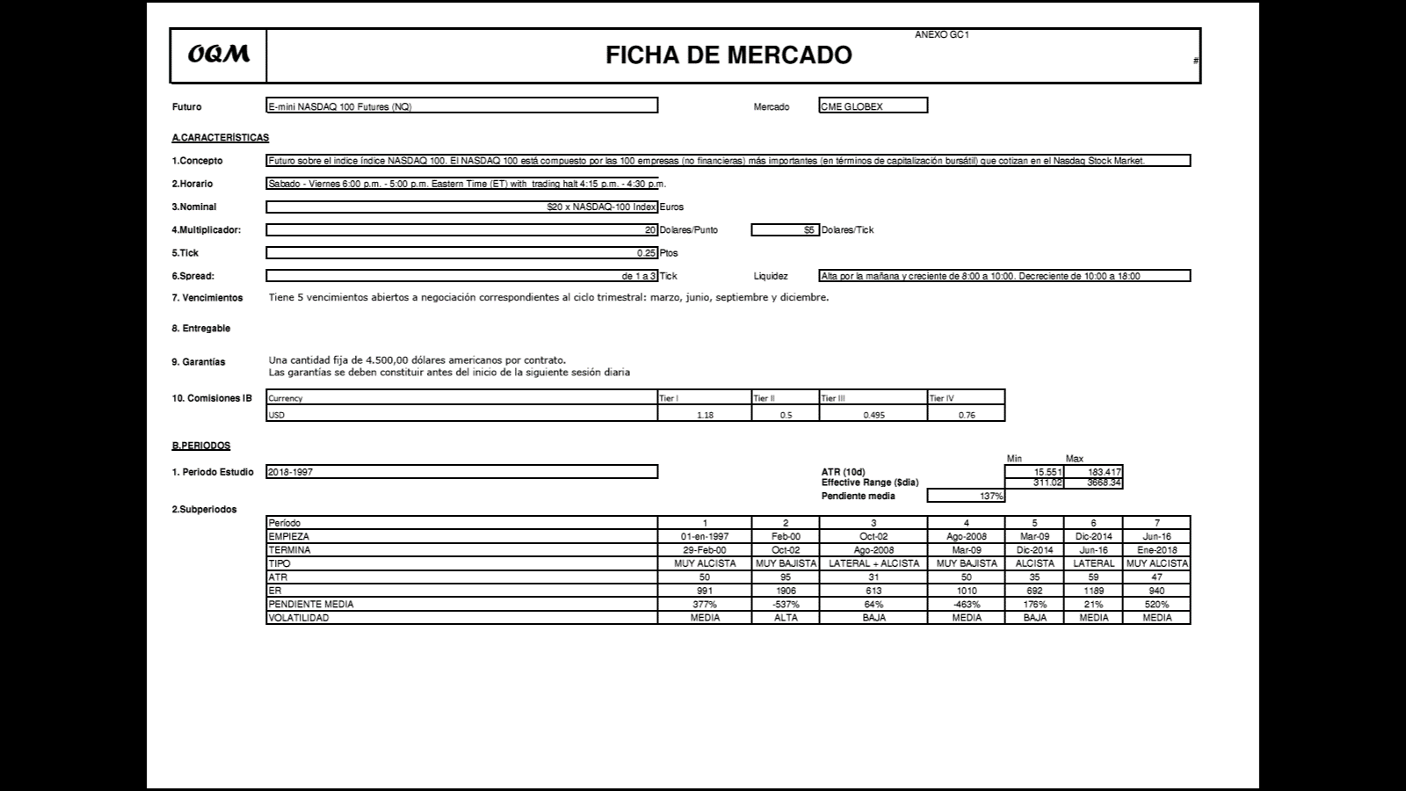
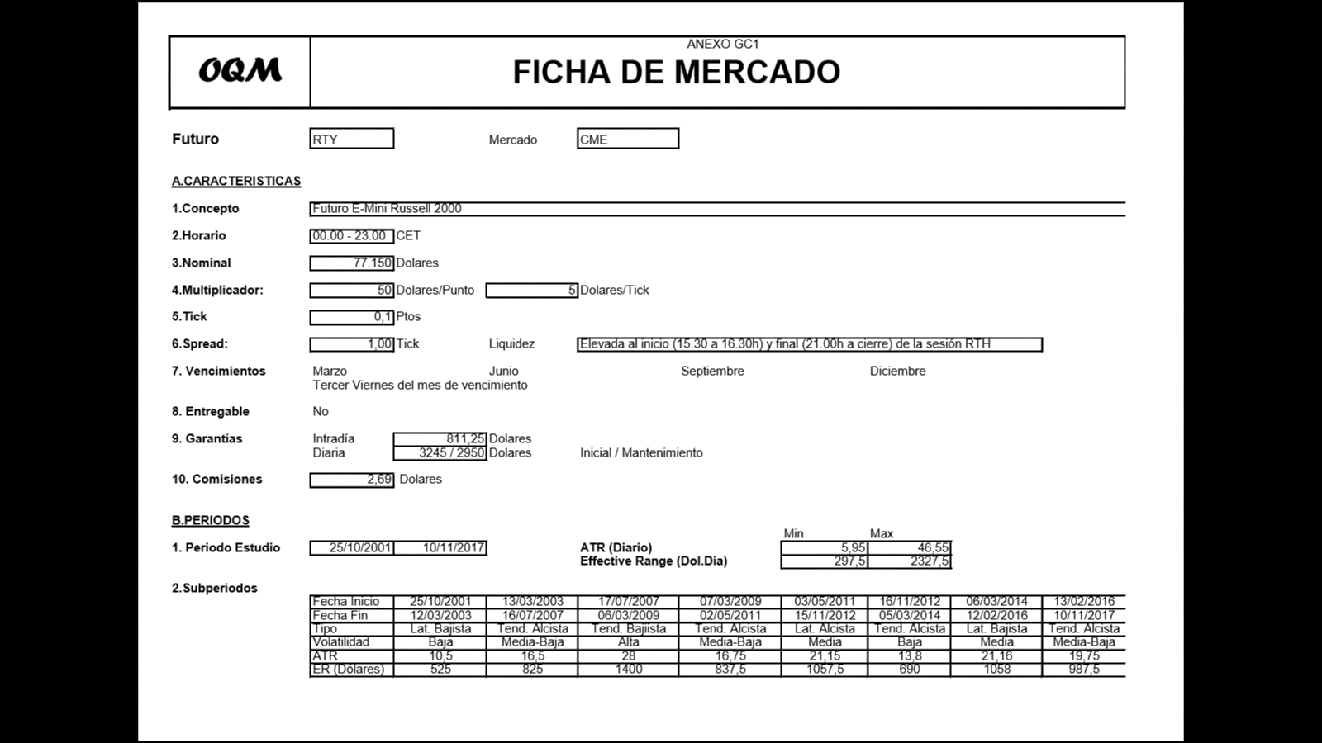
 |  |  |  |  |  |  |  |  |  |  |  | INSERTAR AQUÍ FICHA CONTROL YM

MOD B - TEST PROFILE
Estos Resultados se obtienen de la Hoja "Estadísticas" que se obtiene de exportar los "Performance Results " del MSA. Es importante que ajustéis el tamaño de las filas a vuestra impresora porque lo ideal es que ocupe un folio exacto para que podías tenerlo en un sitio accesible con el fin de monitorizar la estrategia

 |  |  |  |  |  |  |  |  | SIMULACIÓN DE MONTECARLO
TEST PROFILE
 |  |  |  |  |  |  |  | MARKET SYSTEM: MARKETSYSTEM1
Sistema | CPBOUL/T6N
Mercado | ES, NQ, RTY, YM, EMD |  | Divisa | $ |  |  |  | TRADING PARAMETERS
Periodo WF | 2014-2017 |  | Garantías | $93,804 |  | Comisiones r/t | $5 | Initial Account Equity: 300.000,00 ¬
Capital Inicial | $300,000 |  | Slippage r/t | $1 |  | Round-Turn |  | Trading Vehicle: Futures
 |  |  |  |  |  |  |  | Initial Margin: 0,00 ¬
Test Profile |  |  |  |  |  |  |  | Round-turn slippage per contract: 0,00 ¬
 |  |  |  |  |  |  |  | Round-turn commissions and fees per contract: 0,00 ¬
Resultados en su Divisa
 | Nominal | Banda sup | Banda inf | Max | Min. |  |  | Position Sizing Method: None
Bº anual | $158,255.00 | 50.41% | 16.77% | 52.49% | 16.81% |  |  | No. Contracts: From input data
Desviacion típica anual | 16.82% |  |  |  |  |  |  | Number of Monte Carlo Samples: 500
Bº anual%(resp.capital) | 33.59%
Bº anual % (resp. Nominal contrato) |  |  |  |  |  |  |  | KEY RESULTS AT SELECT CONFIDENCE LEVELS
 |  |  |  |  |  |  |  | CONFIDENCE (%) | RATE OF RETURN (%) | MAX DRAWDOWN (%) | RETURN-DD RATIO | MOD. SHARPE RATIO
 | 2014 | 2015 | 2016 | 2017 |  |  |  | 50 | 211 | 16.85 | 12.52 | 0.1118
Bº Anual | $50,424 | $149,648 | $262,500 | $170,448 |  |  |  | 60 | 211 | 18.58 | 11.36 | 0.1085
 |  |  |  |  |  |  |  | 70 | 211 | 20.89 | 10.1 | 0.1051
 | Medio | B.Sup | B.Inf | (+/- 2 Desv.Tipicas) |  |  |  | 80 | 211 | 23.94 | 8.814 | 0.101
Bº Mensual | 2.47% | 0.11% | -0.06% |  |  |  |  | 85 | 211 | 25.73 | 8.2 | 0.09918
Desv.Tipica | 4.14% |  |  |  |  |  |  | 90 | 211 | 29.28 | 7.206 | 0.09592
 |  |  |  |  |  |  |  | 91 | 211 | 30.58 | 6.901 | 0.09495
 | Medio | B.Sup | B.Inf | (+/- 2 Desv.Tipicas) |  |  |  | 92 | 211 | 30.88 | 6.833 | 0.09449
Bº Semanal | 0.59% | 0.06% | -0.04% |  |  |  |  | 93 | 211 | 31.35 | 6.73 | 0.09376
Desv.Tipica | 2.49% |  |  |  |  |  |  | 94 | 211 | 31.53 | 6.693 | 0.09236
 |  |  |  |  |  |  |  | 95 | 211 | 32.93 | 6.408 | 0.08989
 | Medio | B.Sup | B.Inf | (+/- 2 Desv.Tipicas) |  |  |  | 96 | 211 | 35.32 | 5.974 | 0.08884
Bº Diario | 0.15% | 0.03% | -0.03% |  |  |  |  | 97 | 211 | 36.13 | 5.84 | 0.08789
Desv.Tipica | 1.42% |  |  |  |  |  |  | 98 | 211 | 38.29 | 5.511 | 0.08622
 |  |  |  |  |  |  |  | 99 | 211 | 41.17 | 5.126 | 0.08069
Estadísticos por Negocio |  |  |  |  |  |  |  | 100 | 211 | 48.74 | 4.329 | 0.07891
 | Media | Max | Min.
Número de Negocios por Año | 206 | 218 | 183 |  |  |  |  | MONTE CARLO RESULTS AT 95,00% CONFIDENCE
Número Total Negocios | 823 |  |  |  |  |  |  | Total Net Profit: 633.020,00 ¬ | Max Number of Contracts: 3
Fiabilidad | 58.27 | 60.55 | 56.52 |  |  |  |  | Final Account Equity: 933.020,00 ¬ | Minimum Number of Contracts: 1
 |  |  |  |  |  |  |  | Return on Starting Equity: 211,0% | Average Number of Contracts: 2
Negocio Medio | $769.16 | (Incluido Slippage y Comisiones) |  |  |  |  |  | Profit Factor: 1,475
Desviación típica | 1.42 |  |  |  |  |  |  | Largest Winning Trade: 57.600,00 ¬ | Largest Losing Trade: -29.550,00 ¬
Bandas de Negocio(Media+/- 3 Desv.) | 0.15% | 4.41% | -4.11% |  |  |  |  | Largest Winning Trade (%): 7,968% | Largest Losing Trade (%): -10,26%
 |  |  |  |  |  |  |  | Average Winning Trade: 4.095,25 ¬ | Average Losing Trade: -3.885,42 ¬
Mejor Negocio | 17.24% | 57200$ |  |  |  |  |  | Average Winning Trade (%): 0,6623% | Average Losing Trade (%): -0,9103%
Media Negocios ganadores | 0.80% | 4095,25$ |  |  |  |  |  | Average Trade: 769,16 ¬ | Win/Loss Ratio: 1,054
Max. Nº Negocios Ganadores Consec. | 9 |  |  |  |  |  |  | Average Trade (%): 0,1442% | Win/Loss Ratio (%/%): 0,9996
 |  |  |  |  |  |  |  | Trade Standard Deviation: 6.868,21 ¬ | Max Consecutive Wins: 9
Peor Negocio | -5.30% | -$29,550.00 |  |  |  |  |  | Trade Standard Deviation (%): 1,691% | Max Consecutive Losses: 9
Media Negocios perdedores | -0.76% | -3885,42 |  |  |  |  |  | Worst Case Drawdown: -139.376,00 ¬ | Return/Drawdown Ratio: 6,408
Max. Nº Negocios Perdedores Consec. | 7 |  |  |  |  |  |  | Worst Case Drawdown (%): 32,93% | Modified Sharpe Ratio: 0,08989
 |  |  |  |  |  |  |  | Average Drawdown: -14.582,57 ¬
Drawdowns |  |  |  |  |  |  |  | Average Drawdown (%): 2,671%
 | Media
DrawDown Medio | $11,624.41
DrawDown Medio (en% Equity) | 2.18%
Trades en Drawdown | 8.00
Mayor Drawdown | -72,360
Mayor Drawdown (en% Equity) | 17.99%
Máximo DD de Montecarlo (en% Equity) | 32.93%

39448 | 1244
39479 | -786
39508 | 798
39539 | 4008
39569 | 1384
39600 | 466
39630 | 1368
39661 | 1880
39692 | 6640
39722 | -768
39753 | -656
39783 | 5486
39814 | -1338
39845 | -42
39873 | -486
39904 | -534
39934 | 662
39965 | 1334
39995 | 598
40026 | -378
40057 | 2498
40087 | 306
40118 | 692
40148 | -598
40179 | 78
40210 | 1048
40238 | -626
40269 | 396
40299 | 1608
40330 | -506
40391 | 216
40422 | 770
40452 | 944
40483 | 92
40513 | 602
40544 | 1802
40575 | 548
40603 | 1530
40634 | 8
40664 | 1160
40695 | -1114
40725 | 228
40756 | -1212
40787 | 3230
40817 | 1136
40848 | 3308
40878 | 2164
40909 | -604
40940 | -1196
40969 | -332
...
 |  |  |  |  |  |  |  | DISTRIBUCIÓN MENSUAL DE RENTABILIDADES
 | EQUITY CURVE TRADE A TRADE

 |  |  |  |  |  |  |  | DISTRIBUCIÓN DE FRECUENCIAS RELATIVAS (RESULTADOS MENSUALES)
-2870 | 0.010638297872
-2077.5 | 0.010638297872
-1285 | 0.063829787234
-492.5 | 0.18085106383
300 | 0.21276595745
1092.5 | 0.23404255319
1885 | 0.15957446809
2677.5 | 0.031914893617
3470 | 0.042553191489
4262.5 | 0.021276595745
5055 | 0.010638297872
5847.5 | 0.010638297872
6640 | 0.010638297872
 |  |  |  |  |  |  |  | Clase | Frecuencia | Frecuencia Relativa
 |  |  |  |  |  |  |  |  |  | #DIV/0!
 |  |  |  |  |  |  |  |  |  | #DIV/0!
 |  |  |  |  |  |  |  |  |  | #DIV/0!
 |  |  |  |  |  |  |  |  |  | #DIV/0!
 |  |  |  |  |  |  |  |  |  | #DIV/0!
 |  |  |  |  |  |  |  |  |  | #DIV/0!
 |  |  |  |  |  |  |  |  |  | #DIV/0!
 |  |  |  |  |  |  |  |  |  | #DIV/0!
 |  |  |  |  |  |  |  |  |  | #DIV/0!
 |  |  |  |  |  |  |  |  |  | #DIV/0!
 |  |  |  |  |  |  |  |  |  | #DIV/0!
 |  |  |  |  |  |  |  |  |  | #DIV/0!
 |  |  |  |  |  |  |  |  |  | #DIV/0!
 |  |  |  |  |  |  |  | Suma | 0 | #DIV/0!

MOD I - GESTION MONETARIA
Sistema | CPBOUL y T6N
Periodo |  |  |  |  |  |  |  |  | CONTRATO | Bº NIVEL | Bº CONTRATO | Bº ACUM. | SALDO | GARANTÍAS
 | Out of Sample: |  | 2014-201 |  |  |  |  |  | 1 | $48,411 | $48,411 | 0 | $270,000 | $93,804
 | In Sample: |  | 2011-2013 |  |  |  |  |  | 2 | $96,822 | $48,411 | $48,411 | $318,411 | $187,608
 |  |  |  |  |  |  |  |  | 3 | $145,232 | $48,411 | $145,232 | $463,643 | $281,412
Tipo de WF | WF I/O: 3 años - 1 año |  |  |  |  |  |  |  | 4 | $193,643 | $48,411 | $290,465 | $754,108 | $375,216
 |  |  |  |  |  |  |  | MAX GARANTIAS PORTFOLIO | 5 | $242,054 | $48,411 | $484,108 | $1,238,216 | $469,020
Mercado |  | ES | NQ | RTY | YM | EMD |  |  | 6 | $290,465 | $48,411 | $726,162 | $1,964,379 | $562,824
Nº contratos |  | 4 | 2 | 6 | 2 | 2 |  | $93,804 | 7 | $338,876 | $48,411 | $1,016,627 | $2,981,006 | $656,628
Garantías |  | 6,660 | 6,501 | 3,861 | 6,044 | 9,454 |  |  | 8 | $387,287 | $48,411 | $1,355,503 | $4,336,509 | $750,432
 |  |  |  |  |  |  |  | $30,876 | 9 | $435,697 | $48,411 | $1,742,790 | $6,079,299 | $844,236
Peor Perdida |  | 2,200 | 1,418 | 1,338 | 1,838 | 3,769 |  |  | 10 | $484,108 | $48,411 | $2,178,487 | $8,257,786 | $938,040
 |  |  |  |  |  |  |  |  | 11 | $532,519 | $48,411 | $2,662,595 | $10,920,381 | $1,031,844
Max DD. Montecarlo 95% |  |  |  |  |  |  | $75,970 |  | 12 | $580,930 | $48,411 | $3,195,114 | $14,115,496 | $1,125,648
 |  |  |  |  |  |  |  |  | 13 | $629,341 | $48,411 | $3,776,044 | $17,891,540 | $1,219,452
 |  |  |  |  |  |  |  |  | 14 | $677,752 | $48,411 | $4,405,385 | $22,296,925 | $1,313,256
Factor Corrector DD |  | 1.3 |  |  |  |  |  |  | 15 | $726,162 | $48,411 | $5,083,137 | $27,380,062 | $1,407,060

Capital Mínimo Portfolio |  | $260,845 | Redondeamos al alza |  | CAPITAL ESTIMADO |  | $270,000

Money Management Empleado: |  |  | FIXED RATIO |  | FORMULA

Límite de las garantías:

TABLA DE ASIGNACION DEL CAPITAL (ver pags 324-326 del Manual I)

Desde del punto de vista del MM es mucho más interesante capitalizar más la cuenta a cambio de disminuir la delta.
 |  |  |  | CAPITAL
 |  | 270,000 | 280,000 | 290,000 | 300,000 | 310,000
 | n (max) = | 5.20 | 5.42 | 5.63 | 5.85 | 6.06
 | δ = | $19,943 | $19,069 | $18,270 | $17,535 | $16,857
 | δ mínima operativa = | $50,819 | $49,945 | $49,146 | $48,411 | $47,733

Tenemos en cuenta la máxima pérdida que podríamos sufrir (muy improbable pero posible) para que no nos cierren por falta de garantías

Selección

MOD C-CONTROL OPERATIVA TEORICA
Estadísticos por Negocio |  | Referencia
 |  |  | T-Test | OK | ESTADO por DDm | ALARMA | Deslizamiento | PRECAUCION
Capital inicial |  | 300,000.00
Bº anual%(resp.capital) | 0.07% | 52.75%
Beneficio Teórico y Real
 | Teórica | Real | Proyección
 | 894 | 994 | 769.16
 | 2788 | 2988 | 1538.32
 | 5682 | 5982 | 2307.48
 | 9576 | 9976 | 3076.64
 | 14470 | 14970 | 3845.8
 | 20364 | 20964 | 4614.96
 | 27258 | 27958 | 5384.12
 | 35152 | 35952 | 6153.28
 | 44046 | 44946 | 6922.44
 | 53940 | 54940 | 7691.6
 | 62834 | 63934 | 8460.76
 | 70728 | 71928 | 9229.92
 | 77622 | 78922 | 9999.08
 | 83516 | 84916 | 10768.24
 | 87410 | 88910 | 11537.4
 | 90304 | 91904 | 12306.56
 | 91298 | 92998 | 13075.72
 | 90292 | 92092 | 13844.88
 | 88286 | 90186 | 14614.04
 | 85280 | 87280 | 15383.2
 | 81274 | 83374 | 16152.36
 | 76268 | 78468 | 16921.52
 | 70262 | 72562 | 17690.68
 | 63256 | 65656 | 18459.84
 | 55250 | 57750 | 19229
 | 46244 | 48844 | 19998.16
 | 36238 | 38938 | 20767.32
 | 25232 | 28032 | 21536.48
 | 13226 | 16126 | 22305.64
 | 220 | 3220 | 23074.8
DrawDawn
 | Teórico | Real | Máximo
 | 0.00% |  | -17.99%
 | 0.00% |  | -17.99%
 | 0.00% |  | -17.99%
 | 0.00% |  | -17.99%
 | 0.00% |  | -17.99%
 | 0.00% |  | -17.99%
 | 0.00% |  | -17.99%
 | 0.00% |  | -17.99%
 | 0.00% |  | -17.99%
 | 0.00% |  | -17.99%
 | 0.00% |  | -17.99%
 | 0.00% |  | -17.99%
 | 0.00% |  | -17.99%
 | 0.00% |  | -17.99%
 | 0.00% |  | -17.99%
 | 0.00% |  | -17.99%
 | 0.00% |  | -17.99%
 | -0.26% |  | -17.99%
 | -0.78% |  | -17.99%
 | -1.56% |  | -17.99%
 | -2.63% |  | -17.99%
 | -3.99% |  | -17.99%
 | -5.68% |  | -17.99%
 | -7.72% |  | -17.99%
 | -10.15% |  | -17.99%
 | -13.01% |  | -17.99%
 | -16.38% |  | -17.99%
 | -20.31% |  | -17.99%
 | -24.93% |  | -17.99%
 | -30.34% |  | -17.99%
 |  |  | -17.99%
 |  |  | -17.99%
 |  |  | -17.99%
 |  |  | -17.99%
 |  |  | -17.99%
 |  |  | -17.99%
 |  |  | -17.99%
 |  |  | -17.99%
 |  |  | -17.99%
 |  |  | -17.99%
 |  |  | -17.99%
 |  |  | -17.99%
Fiabilidad | 56.67% | 58.27%
Negocio Medio | $7.33 | $769.16
Desviación típica | $7,050.93 | $6,868.21
Bandas de Negocio. Max. |  | $21,373.79
(Media+/- 3 Desv). Min. |  | -$19,835.47

Mejor Negocio | $9,894.00 | $57,200.00
Media Negocios ganadores | $5,370.47 | $4,095.25
Max. Nº Negocios Ganadores Consec. |  | 9

Peor Negocio | -$13,006.00 | -$29,550.00
Media Negocios perdedores | -$7,006.00 | -$3,885.42
Max. Nº Negocios Perdedores Consec. |  | 7

Deslizamiento
 | Real | Teórico
 | 95 | 1
 | 95 | 1
 | 95 | 1
 | 95 | 1
 | 95 | 1
 | 95 | 1
 | 95 | 1
 | 95 | 1
 | 95 | 1
 | 95 | 1
 | 95 | 1
 | 95 | 1
 | 95 | 1
 | 95 | 1
 | 95 | 1
 | 95 | 1
 | 95 | 1
 | 95 | 1
 | 95 | 1
 | 95 | 1
 | 95 | 1
 | 95 | 1
 | 95 | 1
 | 95 | 1
 | 95 | 1
 | 95 | 1
 | 95 | 1
 | 95 | 1
 | 95 | 1
 | 95 | 1
 |  | 1
 |  | 1
 |  | 1
 |  | 1
 |  | 1
 |  | 1
 |  | 1
 |  | 1
 |  | 1
 |  | 1
 |  | 1
 |  | 1
Drawdowns
 |  | Media
DrawDown | -$91,078.00 | -$11,624.41
DrawDown (en% Equity) | -30.34% | 2.18%
Trades en Drawdown | 13 | 8
Mayor Drawdown | $0.00 | -$72,360.00
Mayor Drawdown (en% Equity) | 0.00% | 17.99%
Máximo DD Montecarlo |  | 32.93%

Deslizamiento (Slippage). Comisiones. Round turn.

Deslizamiento Medio | 95.00 | 1.00
Deslizamiento Max. | 95.00
Deslizamiento Min. | 95.00
Comisiones | 5.00 | 5.00

MOD D - CONTROL ESTADISTICO SPC
 |  | HOJA DE DATOS (para gráficosde control) |  |  |  |  |  |  |  |  |  |  |  |  |  |  |  |  |  |  |  |  |  |  |  |  |  |  | Nº. Muestras |  | 25 | LSC = X + A2*R |  | A2 = | 0.577 |  | LSR = D4*R |  | D4 = | 2.114 |  |  | TABLA DE CONSTANTES |  |  |  |  | DATOS PARA LOS GRÁFICOS |  |  | TABLA 1 |  |  |  |  |  |  |  |  |  |  |  |  |  |  |  |  |  |  |  |  |  |  | TABLA 2 | MEDIA | 307.8 | 11.4 | RECORRIDO | 496 | 676 |  |  | CELDAS RELLENAS |  | 25
 |  |  |  |  |  |  |  |  |  |  |  |  |  |  |  |  |  |  |  |  |  |  |  |  |  |  |  |  | n = Obsv por muestra |  | 5 | LIC = X - A2*R |  | Sigma = R / d2 |  |  | LIR = D3*R |  | D3 = | 0.000 |  |  | n | d2 | A2 | D3 | D4 | Muestra Nº | 1 | 2 | 3 | 4 | 5 | 6 | 7 | 8 | 9 | 10 | 11 | 12 | 13 | 14 | 15 | 16 | 17 | 18 | 19 | 20 | 21 | 22 | 23 | 24 | 25 | 26 | 27 | 28 | 29 | 30 | 31 | 32 | 33 | 34 | 35 | 36 | 37 | 38 | 39 | 40 | 41 | 42 | 43 | 44 | 45 | 46 | 47 | 48 | 49 | 50
 |  | Sistema = |  | CPMBoul |  |  |  |  |  | MONEDA = |  | USD |  |  |  |  |  |  |  |  |  |  |  |  |  |  | ESTADO | OK |  |  |  |  |  |  |  |  |  |  |  |  |  |  | 2 | 1.128 | 1.88 | 0 | 3.368 | MEDIA X1 | -10.3 | 117.9 | 150.2 | 54.2 | -226.8 | -71.5 | 96 | 127 | 125.2 | 81.5 | 30.2 | 84.7 | 180.5 | 207.5 | 99.4 | 45.2 | 21.7 | -221.8 | 170.4 | 181.7 | 10.2 | 162.4 | -42.6 | 11.4 | 307.8
 |  | Medida = |  | P/L |  | Tolerancia MAX = |  |  | 1500 |  |  | Tolerancia MIN = |  |  | -1000 |  |  | Frecuencia MEDIDA = |  |  | Trade a Trade |  |  |  |  |  |  |  | MEDIA 1 | TS = | 1500.0 | LSC = | 401.0 |  | Media de X = | 67.7 |  | LIC = | -265.6 |  | TI = | -1000.0 | 3 | 1.693 | 1.023 | 0 | 2.574 | MEDIA X2 |  |  |  |  |  |  |  |  |  |  |  |  |  |  |  |  |  |  |  |  |  |  |  |  | 307.8 | -10.3 | 117.9 | 150.2 | 54.2 | -226.8 | -71.5 | 96 | 127 | 125.2 | 81.5 | 30.2 | 84.7 | 180.5 | 207.5 | 99.4 | 45.2 | 21.7 | -221.8 | 170.4 | 181.7 | 10.2 | 162.4 | -42.6 | 11.4 | 307.8
 |  |  |  |  |  |  |  |  |  |  |  |  |  |  |  |  |  |  |  |  |  |  |  |  |  |  | MEDIA | OK |  |  |  |  |  |  |  |  |  |  |  |  |  |  | 4 | 2.059 | 0.729 | 0 | 2.282 | Referencia | 67.7 | 67.684 | 67.684 | 67.684 | 67.684 | 67.684 | 67.684 | 67.684 | 67.684 | 67.684 | 67.684 | 67.684 | 67.684 | 67.684 | 67.684 | 67.684 | 67.684 | 67.684 | 67.684 | 67.684 | 67.684 | 67.684 | 67.684 | 67.684 | 67.684 | 67.7 | 67.684 | 67.684 | 67.684 | 67.684 | 67.684 | 67.684 | 67.684 | 67.684 | 67.684 | 67.684 | 67.684 | 67.684 | 67.684 | 67.684 | 67.684 | 67.684 | 67.684 | 67.684 | 67.684 | 67.684 | 67.684 | 67.684 | 67.684 | 67.684
 |  |  |  |  |  |  |  |  |  |  |  |  |  |  |  |  |  |  |  |  |  |  |  |  |  |  |  |  | RECORRIDO 1 |  |  | LSR = | 1221.0 |  | R = | 577.6 |  | LIR = | 0.1 |  |  |  | 5 | 2.326 | 0.577 | 0 | 2.114 | LSC | 401.0 | 401.0 | 401.0 | 401.0 | 401.0 | 401.0 | 401.0 | 401.0 | 401.0 | 401.0 | 401.0 | 401.0 | 401.0 | 401.0 | 401.0 | 401.0 | 401.0 | 401.0 | 401.0 | 401.0 | 401.0 | 401.0 | 401.0 | 401.0 | 401.0 | 401.0 | 401.0 | 401.0 | 401.0 | 401.0 | 401.0 | 401.0 | 401.0 | 401.0 | 401.0 | 401.0 | 401.0 | 401.0 | 401.0 | 401.0 | 401.0 | 401.0 | 401.0 | 401.0 | 401.0 | 401.0 | 401.0 | 401.0 | 401.0 | 401.0
Fecha |  |  |  |  |  |  |  |  |  |  |  |  |  |  |  |  |  |  |  |  |  |  |  |  |  |  | RECORRIDO | OK |  |  |  |  |  |  |  |  |  |  |  |  |  |  | 6 | 2.534 | 0.483 | 0 | 2.004 | LSI | -265.6 | -265.6 | -265.6 | -265.6 | -265.6 | -265.6 | -265.6 | -265.6 | -265.6 | -265.6 | -265.6 | -265.6 | -265.6 | -265.6 | -265.6 | -265.6 | -265.6 | -265.6 | -265.6 | -265.6 | -265.6 | -265.6 | -265.6 | -265.6 | -265.6 | -265.6 | -265.6 | -265.6 | -265.6 | -265.6 | -265.6 | -265.6 | -265.6 | -265.6 | -265.6 | -265.6 | -265.6 | -265.6 | -265.6 | -265.6 | -265.6 | -265.6 | -265.6 | -265.6 | -265.6 | -265.6 | -265.6 | -265.6 | -265.6 | -265.6
Hora |  |  |  |  |  |  |  |  |  |  |  |  |  |  |  |  |  |  |  |  |  |  |  |  |  |  |  |  | MEDIA 2 | TS = | 1500.0 | LSC = | 401.0 |  | Media de X = | 67.7 |  | LIC = | -265.6 |  | TI = | -1000.0 | 7 | 2.704 | 0.419 | 0.076 | 1.924 | Muestra Nº | 1 | 2 | 3 | 4 | 5 | 6 | 7 | 8 | 9 | 10 | 11 | 12 | 13 | 14 | 15 | 16 | 17 | 18 | 19 | 20 | 21 | 22 | 23 | 24 | 25 | 26 | 27 | 28 | 29 | 30 | 31 | 32 | 33 | 34 | 35 | 36 | 37 | 38 | 39 | 40 | 41 | 42 | 43 | 44 | 45 | 46 | 47 | 48 | 49 | 50
Muestra Nº |  | 26 | 27 | 28 | 29 | 30 | 31 | 32 | 33 | 34 | 35 | 36 | 37 | 38 | 39 | 40 | 41 | 42 | 43 | 44 | 45 | 46 | 47 | 48 | 49 | 50 |  |  |  |  |  |  |  |  |  |  |  |  |  |  |  |  | 8 | 2.847 | 0.373 | 0.136 | 1.864 | Recorrido1 | 505 | 409 | 356 | 81 | 300 | 1020 | 155 | 382.5 | 565 | 335 | 1145 | 354 | 1040 | 655 | 686 | 291 | 491 | 705 | 870 | 897.5 | 230 | 465 | 1330 | 676 | 496
Medidas | 1 | 75.5 | -24.5 | 113 | 8 | -182 | -12 | 153 | -49.5 | 138 | 183 | -807 | 228 | -152 | -22 | -307 | 178 | 239 | -112 | 599 | 309 | 68 | 239 | -2 | 148 | 459 |  |  | RECORRIDO 2 |  |  | LSR = | 1221.0 |  | R = | 577.6 |  | LIR = | 0.1 |  |  |  | 9 | 2.97 | 0.337 | 0.186 | 1.816 | Recorrido2 |  |  |  |  |  |  |  |  |  |  |  |  |  |  |  |  |  |  |  |  |  |  |  |  | 496 | 505 | 409 | 356 | 81 | 300 | 1020 | 155 | 382.5 | 565 | 335 | 1145 | 354 | 1040 | 655 | 686 | 291 | 491 | 705 | 870 | 897.5 | 230 | 465 | 1330 | 676 | 496
REALES | 2 | 218 | 338 | 379 | 58 | -301 | -577 | 13 | 23 | -122 | 75.5 | 338 | 243 | 38 | 93 | 39 | -27 | 58 | -667 | 598 | 208 | 63 | -47 | -921 | -171 | 359 |  |  |  |  | Nota = Si la distancia entre los límites de control de la tabla 2 es menor que la distancia entre los lim. Control de la tabla 1 se toma esta distancia respecto de la nueva media. |  |  |  |  |  |  |  |  |  |  |  | 10 | 3.078 | 0.308 | 0.223 | 1.777 | Referencia | 577.6 | 577.6 | 577.6 | 577.6 | 577.6 | 577.6 | 577.6 | 577.6 | 577.6 | 577.6 | 577.6 | 577.6 | 577.6 | 577.6 | 577.6 | 577.6 | 577.6 | 577.6 | 577.6 | 577.6 | 577.6 | 577.6 | 577.6 | 577.6 | 577.6 | 577.6 | 577.6 | 577.6 | 577.6 | 577.6 | 577.6 | 577.6 | 577.6 | 577.6 | 577.6 | 577.6 | 577.6 | 577.6 | 577.6 | 577.6 | 577.6 | 577.6 | 577.6 | 577.6 | 577.6 | 577.6 | 577.6 | 577.6 | 577.6 | 577.6
 | 3 | 19 | 188 | 98 | 89 | -357 | -87 | 168 | 175.5 | 48 | -87 | 333 | 25.5 | -74.5 | 283 | 263 | -72 | 150.5 | 38 | -242 | -249.5 | 19 | 183 | -2 | -397 | 499 |  |  |  |  |  |  |  |  |  |  |  |  |  |  |  |  |  |  |  |  |  | LSR | 1221.0 | 1221.0 | 1221.0 | 1221.0 | 1221.0 | 1221.0 | 1221.0 | 1221.0 | 1221.0 | 1221.0 | 1221.0 | 1221.0 | 1221.0 | 1221.0 | 1221.0 | 1221.0 | 1221.0 | 1221.0 | 1221.0 | 1221.0 | 1221.0 | 1221.0 | 1221.0 | 1221.0 | 1221.0 | 1221.0 | 1221.0 | 1221.0 | 1221.0 | 1221.0 | 1221.0 | 1221.0 | 1221.0 | 1221.0 | 1221.0 | 1221.0 | 1221.0 | 1221.0 | 1221.0 | 1221.0 | 1221.0 | 1221.0 | 1221.0 | 1221.0 | 1221.0 | 1221.0 | 1221.0 | 1221.0 | 1221.0 | 1221.0
Gráfico de Medias
 | MEDIA X previa | MEDIA X actual | Referencia | LSC | LSI
1 | -10.3 |  | 67.684 | 401.0 | -265.6
2 | 117.9 |  | 67.684 | 401.0 | -265.6
3 | 150.2 |  | 67.684 | 401.0 | -265.6
4 | 54.2 |  | 67.684 | 401.0 | -265.6
5 | -226.8 |  | 67.684 | 401.0 | -265.6
6 | -71.5 |  | 67.684 | 401.0 | -265.6
7 | 96 |  | 67.684 | 401.0 | -265.6
8 | 127 |  | 67.684 | 401.0 | -265.6
9 | 125.2 |  | 67.684 | 401.0 | -265.6
10 | 81.5 |  | 67.684 | 401.0 | -265.6
11 | 30.2 |  | 67.684 | 401.0 | -265.6
12 | 84.7 |  | 67.684 | 401.0 | -265.6
13 | 180.5 |  | 67.684 | 401.0 | -265.6
14 | 207.5 |  | 67.684 | 401.0 | -265.6
15 | 99.4 |  | 67.684 | 401.0 | -265.6
16 | 45.2 |  | 67.684 | 401.0 | -265.6
17 | 21.7 |  | 67.684 | 401.0 | -265.6
18 | -221.8 |  | 67.684 | 401.0 | -265.6
19 | 170.4 |  | 67.684 | 401.0 | -265.6
20 | 181.7 |  | 67.684 | 401.0 | -265.6
21 | 10.2 |  | 67.684 | 401.0 | -265.6
22 | 162.4 |  | 67.684 | 401.0 | -265.6
23 | -42.6 |  | 67.684 | 401.0 | -265.6
24 | 11.4 |  | 67.684 | 401.0 | -265.6
25 | 307.8 | 307.8 | 67.684 | 401.0 | -265.6
26 |  | -10.3 | 67.684 | 401.0 | -265.6
27 |  | 117.9 | 67.684 | 401.0 | -265.6
28 |  | 150.2 | 67.684 | 401.0 | -265.6
29 |  | 54.2 | 67.684 | 401.0 | -265.6
30 |  | -226.8 | 67.684 | 401.0 | -265.6
31 |  | -71.5 | 67.684 | 401.0 | -265.6
32 |  | 96 | 67.684 | 401.0 | -265.6
33 |  | 127 | 67.684 | 401.0 | -265.6
34 |  | 125.2 | 67.684 | 401.0 | -265.6
35 |  | 81.5 | 67.684 | 401.0 | -265.6
36 |  | 30.2 | 67.684 | 401.0 | -265.6
37 |  | 84.7 | 67.684 | 401.0 | -265.6
38 |  | 180.5 | 67.684 | 401.0 | -265.6
39 |  | 207.5 | 67.684 | 401.0 | -265.6
40 |  | 99.4 | 67.684 | 401.0 | -265.6
41 |  | 45.2 | 67.684 | 401.0 | -265.6
42 |  | 21.7 | 67.684 | 401.0 | -265.6
43 |  | -221.8 | 67.684 | 401.0 | -265.6
44 |  | 170.4 | 67.684 | 401.0 | -265.6
45 |  | 181.7 | 67.684 | 401.0 | -265.6
46 |  | 10.2 | 67.684 | 401.0 | -265.6
47 |  | 162.4 | 67.684 | 401.0 | -265.6
48 |  | -42.6 | 67.684 | 401.0 | -265.6
49 |  | 11.4 | 67.684 | 401.0 | -265.6
50 |  | 307.8 | 67.684 | 401.0 | -265.6
Gráfico de Recorridos
 | Recorrido Previo | Recorrido Actual | Referencia | LSR | LIR
 | 505 |  | 577.6 | 1221.0 | 0.1
 | 409 |  | 577.6 | 1221.0 | 0.1
 | 356 |  | 577.6 | 1221.0 | 0.1
 | 81 |  | 577.6 | 1221.0 | 0.1
 | 300 |  | 577.6 | 1221.0 | 0.1
 | 1020 |  | 577.6 | 1221.0 | 0.1
 | 155 |  | 577.6 | 1221.0 | 0.1
 | 382.5 |  | 577.6 | 1221.0 | 0.1
 | 565 |  | 577.6 | 1221.0 | 0.1
 | 335 |  | 577.6 | 1221.0 | 0.1
 | 1145 |  | 577.6 | 1221.0 | 0.1
 | 354 |  | 577.6 | 1221.0 | 0.1
 | 1040 |  | 577.6 | 1221.0 | 0.1
 | 655 |  | 577.6 | 1221.0 | 0.1
 | 686 |  | 577.6 | 1221.0 | 0.1
 | 291 |  | 577.6 | 1221.0 | 0.1
 | 491 |  | 577.6 | 1221.0 | 0.1
 | 705 |  | 577.6 | 1221.0 | 0.1
 | 870 |  | 577.6 | 1221.0 | 0.1
 | 897.5 |  | 577.6 | 1221.0 | 0.1
 | 230 |  | 577.6 | 1221.0 | 0.1
 | 465 |  | 577.6 | 1221.0 | 0.1
 | 1330 |  | 577.6 | 1221.0 | 0.1
 | 676 |  | 577.6 | 1221.0 | 0.1
 | 496 | 496 | 577.6 | 1221.0 | 0.1
 |  | 505 | 577.6 | 1221.0 | 0.1
 |  | 409 | 577.6 | 1221.0 | 0.1
 |  | 356 | 577.6 | 1221.0 | 0.1
 |  | 81 | 577.6 | 1221.0 | 0.1
 |  | 300 | 577.6 | 1221.0 | 0.1
 |  | 1020 | 577.6 | 1221.0 | 0.1
 |  | 155 | 577.6 | 1221.0 | 0.1
 |  | 382.5 | 577.6 | 1221.0 | 0.1
 |  | 565 | 577.6 | 1221.0 | 0.1
 |  | 335 | 577.6 | 1221.0 | 0.1
 |  | 1145 | 577.6 | 1221.0 | 0.1
 |  | 354 | 577.6 | 1221.0 | 0.1
 |  | 1040 | 577.6 | 1221.0 | 0.1
 |  | 655 | 577.6 | 1221.0 | 0.1
 |  | 686 | 577.6 | 1221.0 | 0.1
 |  | 291 | 577.6 | 1221.0 | 0.1
 |  | 491 | 577.6 | 1221.0 | 0.1
 |  | 705 | 577.6 | 1221.0 | 0.1
 |  | 870 | 577.6 | 1221.0 | 0.1
 |  | 897.5 | 577.6 | 1221.0 | 0.1
 |  | 230 | 577.6 | 1221.0 | 0.1
 |  | 465 | 577.6 | 1221.0 | 0.1
 |  | 1330 | 577.6 | 1221.0 | 0.1
 |  | 676 | 577.6 | 1221.0 | 0.1
 |  | 496 | 577.6 | 1221.0 | 0.1
 | 4 | -77 | 159 | 23 | 68 | -57 | 443 | 48 | 333 | 119 | -12 | 138 | 38 | 203 | 50.5 | 123 | 219 | -252 | 29 | -271 | -7 | -162 | 19 | 303 | 279 | 3 |  |  |  |  |  |  |  |  |  |  |  |  |  |  |  |  |  |  |  |  |  | LIR | 0.1 | 0.1 | 0.1 | 0.1 | 0.1 | 0.1 | 0.1 | 0.1 | 0.1 | 0.1 | 0.1 | 0.1 | 0.1 | 0.1 | 0.1 | 0.1 | 0.1 | 0.1 | 0.1 | 0.1 | 0.1 | 0.1 | 0.1 | 0.1 | 0.1 | 0.1 | 0.1 | 0.1 | 0.1 | 0.1 | 0.1 | 0.1 | 0.1 | 0.1 | 0.1 | 0.1 | 0.1 | 0.1 | 0.1 | 0.1 | 0.1 | 0.1 | 0.1 | 0.1 | 0.1 | 0.1 | 0.1 | 0.1 | 0.1 | 0.1
 | 5 | -287 | -71 | 138 | 48 | -237 | -124.5 | 98 | 153 | 443 | 248 | 149 | -111 | 888 | 633 | 379 | -72 | -87 | -397 | 168 | 648 | 63 | 418 | 409 | 198 | 219
MEDIA X |  | -10.3 | 117.9 | 150.2 | 54.2 | -226.8 | -71.5 | 96 | 127 | 125.2 | 81.5 | 30.2 | 84.7 | 180.5 | 207.5 | 99.4 | 45.2 | 21.7 | -221.8 | 170.4 | 181.7 | 10.2 | 162.4 | -42.6 | 11.4 | 307.8 |  |  |  |  |  |  |  |  |  |  |  |  |  |  |  |  |  |  |  |  |  |  | LSC = | 401.0 |  | Media de X1 = | 67.7 |  | LIC = | -265.6 |  |  |  |  |  |  |  |  |  |  |  |  |  |  |  |  |  | SEMÁFORO
MAXIMO |  | 218 | 338 | 379 | 89 | -57 | 443 | 168 | 333 | 443 | 248 | 338 | 243 | 888 | 633 | 379 | 219 | 239 | 38 | 599 | 648 | 68 | 418 | 409 | 279 | 499 |  |  |  |  |  |  |  |  |  |  |  |  |  |  |  |  |  |  |  |  |  |  |  |  |  |  |  |  |  |  |  |  |  |  |  |  |  |  |  |  |  |  |  |  |  |  |  | 1 | 1
MINIMO |  | -287 | -71 | 23 | 8 | -357 | -577 | 13 | -49.5 | -122 | -87 | -807 | -111 | -152 | -22 | -307 | -72 | -252 | -667 | -271 | -249.5 | -162 | -47 | -921 | -397 | 3 |  |  |  |  |  |  |  |  |  |  |  |  |  |  |  |  |  |  |  |  |  |  | LSR = | 1221.0 |  | R1 = | 577.6 |  | LIR = | 0.1 |  |  |  |  |  |  |  |  |  |  |  |  |  |  |  |  |  | 1 | 1
Recorrido |  | 505 | 409 | 356 | 81 | 300 | 1020 | 155 | 382.5 | 565 | 335 | 1145 | 354 | 1040 | 655 | 686 | 291 | 491 | 705 | 870 | 897.5 | 230 | 465 | 1330 | 676 | 496
OK Media |  |  |  |  |  |  |  |  |  |  |  |  |  |  |  |  |  |  |  |  |  |  |  |  |  |  |  |  |  |  |  |  |  |  |  |  |  |  |  |  |  |  |  |  |  |  |  |  | LSC = | 401.0 |  | Media de X2 = | 67.7 |  | LIC = | -265.6
OK Recorrido
 |  |  |  |  |  |  |  |  |  |  |  |  |  |  |  |  |  |  |  |  |  |  |  |  |  |  |  |  |  |  |  |  |  |  |  |  |  |  |  |  |  |  |  |  |  |  |  |  | LSR = | 1221.0 |  | R2 = | 577.6 |  | LIR = | 0.1
Media de Medias |  |  | X = | 67.684 |  |  | Media de Recorridos |  |  |  | R = | 577.6 |  |  |  |  |  |  |  |  |  |  |  |  |  |  |  |  |  |  |  |  |  |  |  |  |  |  |  |  |  |  |  |  |  |  |  |  | Nota = Si la distancia entre los límites de control de la tabla 2 es menor que la distancia entre los lim. Control de la tabla 1 se toma esta distancia respecto de la nueva media.

Fecha
Hora
Muestra Nº |  | 1 | 2 | 3 | 4 | 5 | 6 | 7 | 8 | 9 | 10 | 11 | 12 | 13 | 14 | 15 | 16 | 17 | 18 | 19 | 20 | 21 | 22 | 23 | 24 | 25
Medidas | 1 | 75.5 | -24.5 | 113 | 8 | -182 | -12 | 153 | -49.5 | 138 | 183 | -807 | 228 | -152 | -22 | -307 | 178 | 239 | -112 | 599 | 309 | 68 | 239 | -2 | 148 | 459
OUT of SAMPLE | 2 | 218 | 338 | 379 | 58 | -301 | -577 | 13 | 23 | -122 | 75.5 | 338 | 243 | 38 | 93 | 39 | -27 | 58 | -667 | 598 | 208 | 63 | -47 | -921 | -171 | 359
 | 3 | 19 | 188 | 98 | 89 | -357 | -87 | 168 | 175.5 | 48 | -87 | 333 | 25.5 | -74.5 | 283 | 263 | -72 | 150.5 | 38 | -242 | -249.5 | 19 | 183 | -2 | -397 | 499
 | 4 | -77 | 159 | 23 | 68 | -57 | 443 | 48 | 333 | 119 | -12 | 138 | 38 | 203 | 50.5 | 123 | 219 | -252 | 29 | -271 | -7 | -162 | 19 | 303 | 279 | 3
 | 5 | -287 | -71 | 138 | 48 | -237 | -124.5 | 98 | 153 | 443 | 248 | 149 | -111 | 888 | 633 | 379 | -72 | -87 | -397 | 168 | 648 | 63 | 418 | 409 | 198 | 219
MEDIA X |  | -10.3 | 117.9 | 150.2 | 54.2 | -226.8 | -71.5 | 96 | 127 | 125.2 | 81.5 | 30.2 | 84.7 | 180.5 | 207.5 | 99.4 | 45.2 | 21.7 | -221.8 | 170.4 | 181.7 | 10.2 | 162.4 | -42.6 | 11.4 | 307.8
MAXIMO |  | 218 | 338 | 379 | 89 | -57 | 443 | 168 | 333 | 443 | 248 | 338 | 243 | 888 | 633 | 379 | 219 | 239 | 38 | 599 | 648 | 68 | 418 | 409 | 279 | 499
MINIMO |  | -287 | -71 | 23 | 8 | -357 | -577 | 13 | -49.5 | -122 | -87 | -807 | -111 | -152 | -22 | -307 | -72 | -252 | -667 | -271 | -249.5 | -162 | -47 | -921 | -397 | 3
Recorrido |  | 505 | 409 | 356 | 81 | 300 | 1020 | 155 | 382.5 | 565 | 335 | 1145 | 354 | 1040 | 655 | 686 | 291 | 491 | 705 | 870 | 897.5 | 230 | 465 | 1330 | 676 | 496
OK Media
OK Recorrido

Media de Medias |  |  | X = | 67.684 |  |  | Media de Recorridos |  |  |  | R = | 577.6

